ZiarnoWYKRESY
Średnie ceny zakupu pszenicy konsumpcyjnej i kukurydzy w przedsiębiorstwach dokonujących zakupu zbóż w układzie tygodniowym

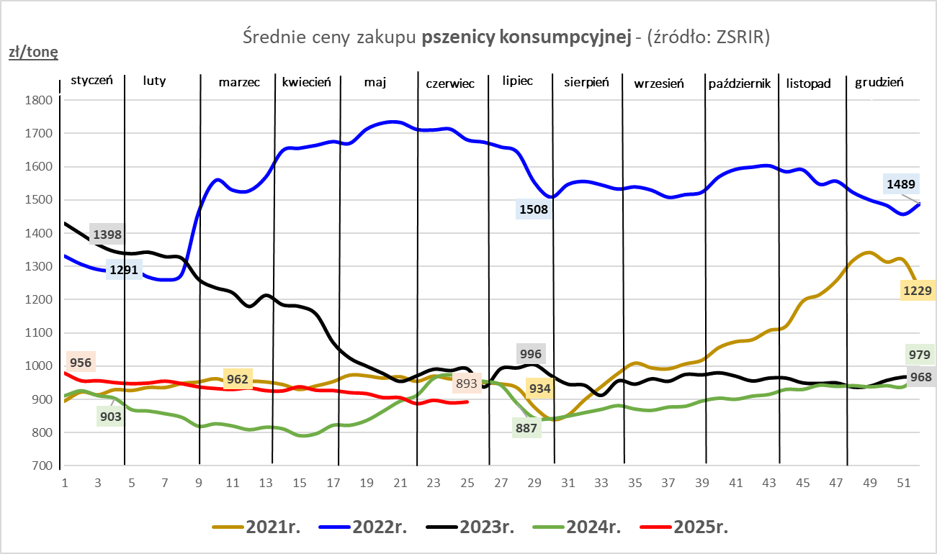
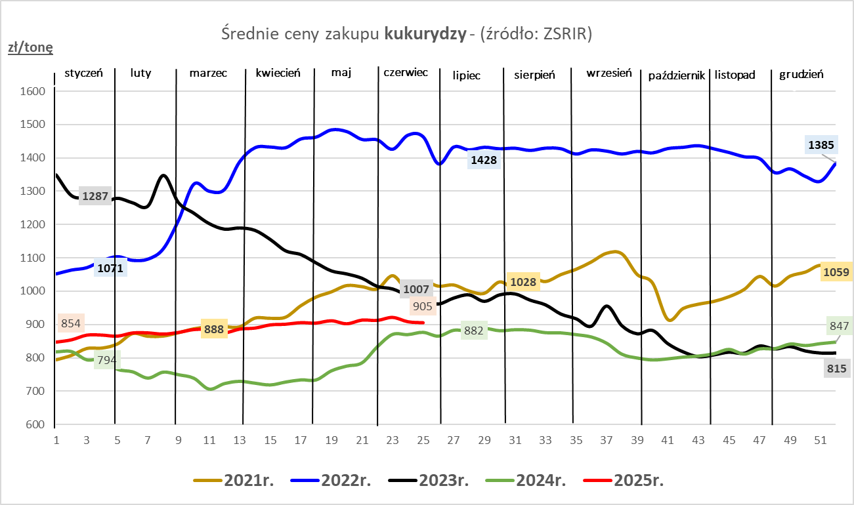

ZiarnoPL_UE_MATIF
Porównanie średnich cen pszenicy konsumpcyjnej i kukurydzy na giełdzie w Paryżu oraz w Polsce i UE
Ceny zbóż w poszczególnych krajach UE dostępne są na stronie | https://agriculture.ec.europa.eu/data-and-analysis/markets/overviews/market-observatories/crops/cereals-statistics_en
W związku z aktualizacją bazy danych KE (nawet do kilku tygodni wstecz) wyliczona średnia cena UE dla poszczególnych zbóż może ulegać zmianie

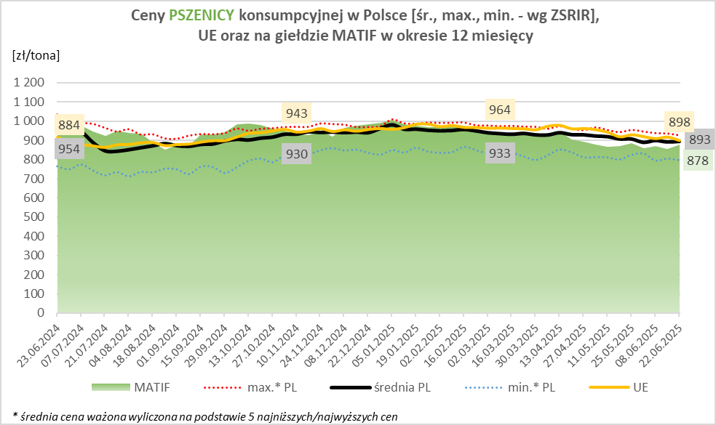
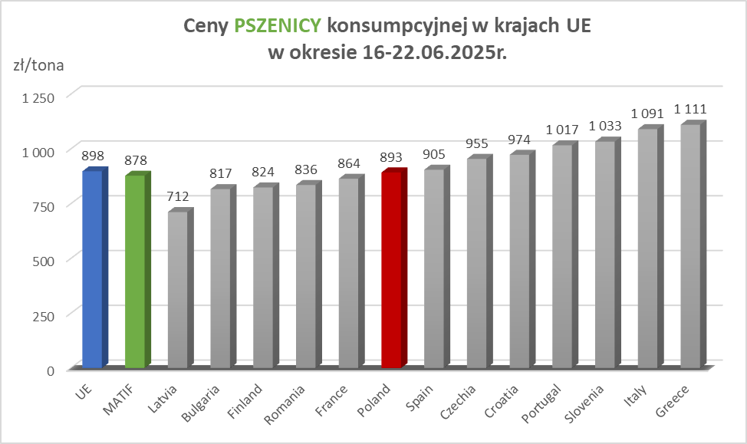

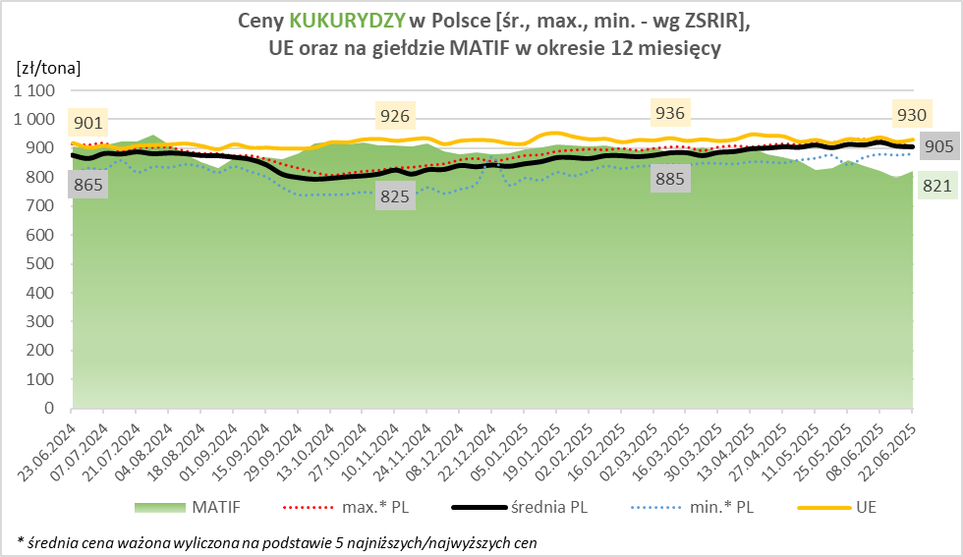
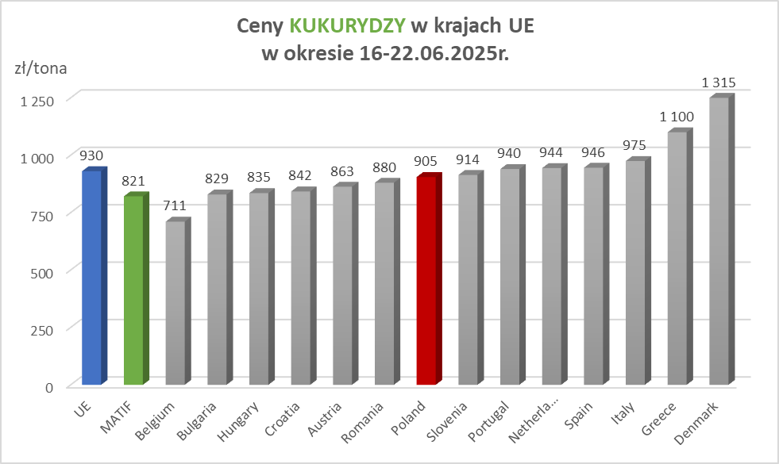

MąkaSPRZED
Średnie ceny sprzedaży mąk w przedsiębiorstwach prowadzących przemiał ziarna zbóż
w okresie: | 16 - 22.06.2025r.

 |  | POLSKA |  |  |  |  | MAKROREGION
 |  |  |  |  |  |  | Centralno-Wschodni |  |  | Południowy |  |  | Północno-Zachodni
MĄKA | TYP MĄKI | Cena [zł/tona] |  | Zmiana | Strukt. obrot. [%] |  | Cena [zł/tona] |  | Zmiana | Cena [zł/tona] |  | Zmiana | Cena [zł/tona] |  | Zmiana
 |  | 2025-06-22 | 2025-06-15 | ceny [%] | 2025-06-22 | 2025-06-15 | 2025-06-22 | 2025-06-15 | ceny [%] | 2025-06-22 | 2025-06-15 | ceny [%] | 2025-06-22 | 2025-06-15 | ceny [%]
PSZENNA detaliczna (1kg) wg rodzaju:
tortowa | 450 | 1,676 | 1,704 | -1.6 | 81.4 | 73.6 | 1,564 | 1,639 | -4.5 | 1,723 | 1,737 | -0.8 | 1,813 | 1,810 | 0.2
wrocławska | 500 | 2,152 | 2,100 | 2.5 | 8.2 | 12.8 | 1,938 | 1,787 | 8.5 | nld | 2,827 | * | 1,695 | 1,758 | -3.6
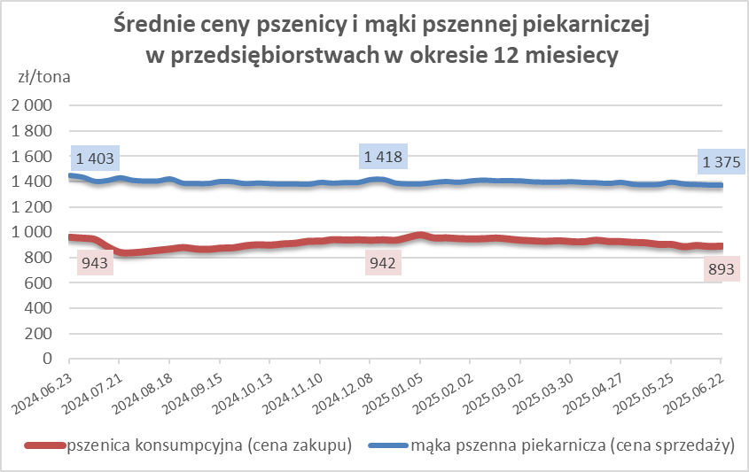
poznańska | 500 | 2,264 | 2,414 | -6.2 | 3.2 | 3.2 | -- | 2,258 | -- | 2,460 | 2,559 | -3.9 | nld | nld | *
krupczatka | 450/500 | 2,029 | 2,029 | 0.0 | 0.7 | 1.8 | nld | nld | * | nld | nld | * | nld | nld | *
luksusowa | 550 | nld | 2,277 | * | 6.4 | 8.5 | nld | 2,858 | * | nld | nld | * | nld | 1,751 | *
 | Ogółem | - | - | - | 100.0 | 100.0 | - | - | - | - | - | - | - | - | -
PSZENNA | 450 | 1,918 | 2,043 | -6.1 | 6.1 | 6.1 | 1592 | 1686 | -5.6 | 2088 | 2279 | -8.4 | 1813 | 1843 | -1.6
detaliczna | 500 | 2,250 | 2,215 | 1.6 | 1.1 | 1.2 | 1928 | 1822 | 5.8 | 2627 | 2668 | -1.5 | 1838 | 1873 | -1.8
(paczkowana 1kg) | 550 | nld | 2,331 | * | 0.4 | 0.5 | nld | 2858 | * | nld | nld | * | nld | 1727 | *
 | 650 | 1,485 | 1,486 | 0.0 | 0.6 | 0.5 | nld | nld | * | nld | nld | * | -- | nld | --
 | Ogółem | - | - | - | 8.2 | 8.3 | -- | -- | -- | -- | -- | -- | -- | -- | --
PSZENNA | 450 | 1,528 | 1,544 | -1.0 | 1.5 | 1.8 | 1528 | 1553 | -1.6 | 1689 | 1709 | -1.2 | 1347 | 1324 | 1.8
piekarnicza | 500 | 1,485 | 1,459 | 1.7 | 8.9 | 9.1 | 1578 | 1484 | 6.3 | 1448 | 1461 | -0.9 | 1407 | 1411 | -0.3
(w workach) | 550 | 1,528 | 1,545 | -1.1 | 4.0 | 4.6 | 1940 | 1854 | 4.6 | 1447 | 1445 | 0.1 | 1361 | 1354 | 0.6
 | 650 | 1,410 | 1,403 | 0.5 | 1.8 | 1.9 | 1414 | 1347 | 5.0 | 1422 | 1428 | -0.4 | 1336 | 1338 | -0.1
 | 750 | 1,351 | 1,343 | 0.6 | 6.4 | 6.1 | 1354 | 1353 | 0.1 | 1390 | 1366 | 1.8 | 1283 | 1296 | -1.0
 | 850 | 1,537 | 1,445 | 6.4 | 0.2 | 0.2 | nld | 1458 | * | nld | -- | -- | nld | 1369 | *
 | Ogółem | - | - | - | 22.8 | 23.6 | - | - | - | - | - | - | - | - | -
PSZENNA | 450 | 1,301 | 1,348 | -3.5 | 1.4 | 2.1 | nld | nld | * | 1301 | 1330 | -2.1 | -- | nld | --
piekarnicza | 500 | 1,314 | 1,340 | -2.0 | 12.4 | 12.6 | 1269 | 1280 | -0.8 | 1394 | 1468 | -5.0 | 1319 | 1320 | -0.1
(luzem) | 550 | 1,424 | 1,418 | 0.4 | 27.4 | 22.3 | 1298 | 1276 | 1.7 | 1446 | 1447 | -0.1 | 1385 | 1392 | -0.4
 | 650 | 1,320 | 1,328 | -0.6 | 8.8 | 10.9 | 1262 | 1250 | 1.0 | 1365 | 1394 | -2.0 | 1253 | 1269 | -1.2
 | 750 | 1,237 | 1,250 | -1.0 | 10.8 | 10.6 | 1243 | 1276 | -2.6 | 1252 | 1252 | 0.0 | 1188 | 1200 | -1.0
 | 850 | 1,177 | 1,154 | 2.0 | 1.1 | 0.8 | nld | 1150 | * | 1140 | 1140 | 0.0 | nld | nld | *
 | Ogółem | - | - | - | 61.8 | 59.4 | - | - | - | - | - | - | - | - | -
ŻYTNIA | 580 | 1,298 | 1,282 | 1.3 | 0.2 | 0.2 | 1275 | 1244 | 2.5 | 1401 | 1369 | 2.4 | 1240 | nld | *
piekarnicza | 720 | 1,266 | 1,256 | 0.8 | 2.3 | 2.7 | 1264 | 1244 | 1.6 | 1334 | 1261 | 5.8 | 1223 | 1266 | -3.4
(w workach) | 2000 | 1,324 | 1,306 | 1.4 | 0.2 | 0.2 | 1303 | 1267 | 2.8 | nld | nld | * | 1344 | 1383 | -2.8
 | Ogółem | - | - | - | 2.7 | 3.2 | - | - | - | - | - | - | - | - | -
ŻYTNIA | 580 | nld | 1,165 | * | 0.0 | 0.2 | -- | nld | -- | nld | nld | * | -- | nld | --
piekarnicza | 720 | 1,089 | 1,094 | -0.4 | 4.3 | 5.2 | 1092 | 1081 | 1.0 | 1102 | 1115 | -1.2 | 1070 | 1105 | -3.2
(luzem) | 2000 | nld | nld | * | 0.1 | 0.1 | nld | nld | * | -- | -- | -- | -- | -- | --
 | Ogółem | - | - | - | 4.4 | 5.5 | - | - | - | - | - | - | - | - | -
 |  |  |  | Ogółem | 100.0 | 100.0

MąkaZAK
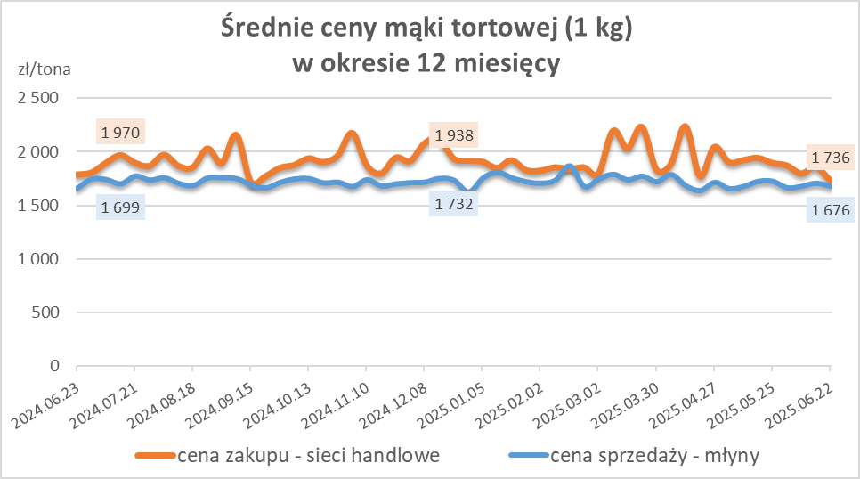
Średnie ceny zakupu mąki pszennej (ważniejszych rodzajów) płacone przez podmioty handlu detalicznego
w okresie: | 16 - 22.06.2025r.

Towar |  | POLSKA
 |  | Cena [zł/tona] |  | Zmiana
 |  | 2025-06-22 | 2025-06-15 | ceny [%]
PSZENNA detaliczna (1kg) wg rodzaju | Tortowa 450 | 1,736 | 1,859 | -6.6
 | Luksusowa 550 | 1,891 | 1,633 | 15.8
 | Wrocławska 500 | 2,408 | 2,094 | 15.0

Średnie ceny zakupu mąki (ważniejszych rodzajów) płacone przez podmioty branży piekarsko-cukierniczej
w okresie: | 16 - 22.06.2025r.
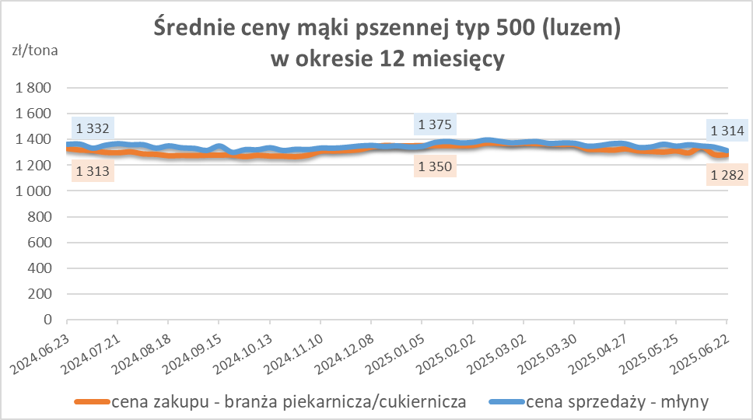
Towar | Typ | POLSKA
 |  | Cena [zł/tona] |  | Zmiana
 |  | 2025-06-22 | 2025-06-15 | ceny [%]
Pszenna luzem | 500 | 1,282 | 1,282 | 0.0
 | 750 | 1,232 | 1,255 | -1.8
Żytnia luzem | 720 | 1,070 | 1,075 | -0.5
Pszenna w workach | 500 | 1,457 | 1,394 | 4.5
 | 750 | nld | -- | --
Żytnia w workach | 720 | nld | 1,000 | *

HZ wykresy
